Worksheet
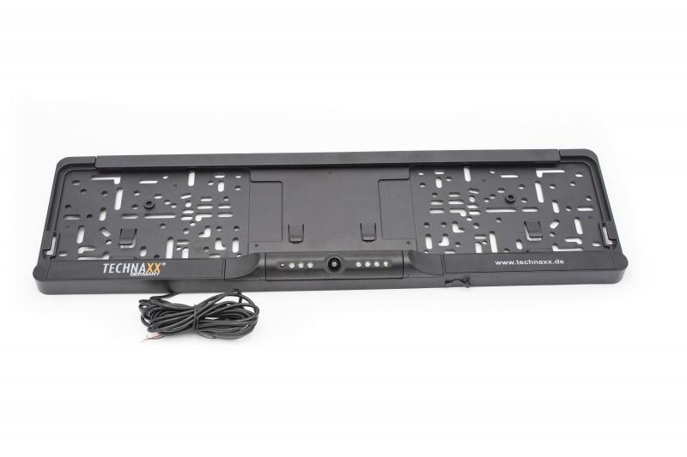
Technaxx Funk-Rückfahrkamera-System TX-170

Artikelnummer | 4943 |  | VE | 10
EAN | 4260358124568 |  | Stück pro Palette | 240
Zollnummer | 85258100 |  | Lagen Pro Palette | 6

Abmessungen - Artikel
Länge(cm) | Breite(cm) | Höhe(cm) | Gewicht(g)
52.9 | 15 | 3.5 | 560

Abmessungen - Artikelverpackung
Länge(cm) | Breite(cm) | Höhe(cm) | Leergewicht(g) | Gewicht(g) Artikel+Verpackung
56.7 | 17 | 5.2 | 0 | 1240

Abmessungen - VE Karton (Masterkarton)
Länge(cm) | Breite(cm) | Höhe(cm) | Gewicht(g)
57 | 27.5 | 34 | 13100

Verpackung - Bestandteile
Rest Zubehör (g) | Papier/Pappe (g) | Styropor (g) | Kunstst. Hohlkörper(g) | Kunstst. Folien(g) | Materialverbunde (g)
0 | 0 | 0 | 0 | 0 | 0

Weiterführende Informationen
Technaxx Reseller Portal

